留意事項
■ 「休日状況確認表」を記載する際の留意事項

１．休日率を確認する対象者について
 | ・施工体制台帳上の元請け及び下請けの技術者及び技能労働者を対象とする。
 | ただし、非常勤（臨時）で従事する者は除く。

２．休日日数の割合（休日率）の算出について
 | ・対象者ごとに、休日日数の割合（＝当該工事における休日日数／工期日数※）を算出する。

 | ※下請けの場合、工期日数は施工体制台帳上の工期から設定
 | ・全対象者の「休日日数の割合（休日率）」を平均化する。

 | ・非常勤（臨時）以外で短期作業期間が偏在する作業形態の作業員については、短期作業期間のみを合計した期間を集計期間とし、短期作業期間と短期作業期間の間の作業のない中抜け期間は休日日数を算出する際の休日日数及び工期日数の対象としない。短期作業期間の定義は、作業日が７日以上ある場合とし、作業日が 7 日未満の場合は週休 2 日が成立しないことから、その期間は休日日数及び工期日数の対象としない。

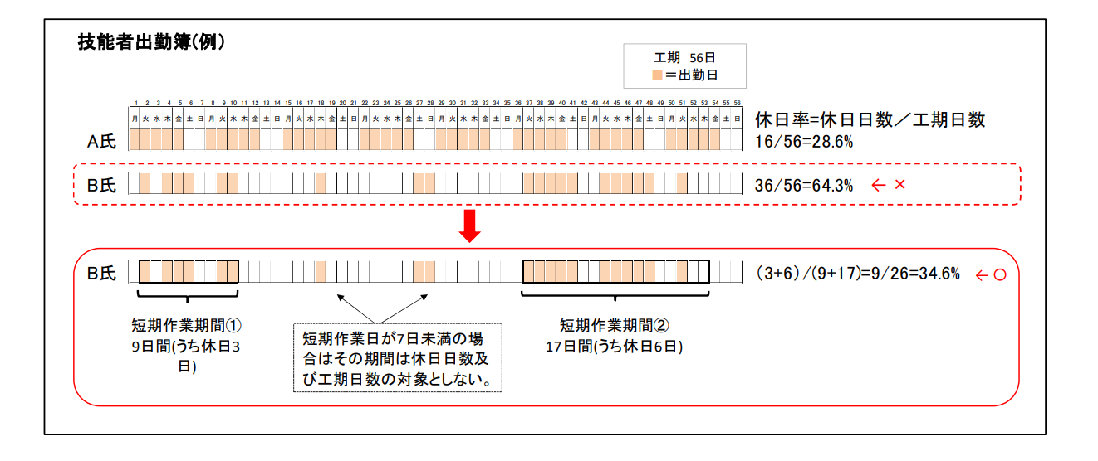

３．対象工種・確認対象期間について
 | ・工種によっては交替要員の確保が困難な工種もありうるが、全工種、全ての技術者、技能労働者の平均での休日率で判断する。

【交替要員の確保が可能な場合】
 | 全工種、全ての技術者、技能労働者の平均での休日率で判断する。

